상품제안서
플라이토 댄싱 블루투스 스피커 | 상품코드: S00508

 |  |  |  |  |  |  | 02-713-8555 | www.synergygift.co.kr
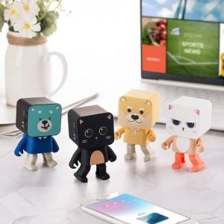

【상세/제작정보】 | 노래가 나오면 앙증맞은 춤을추는 귀여운 블루투스 스피커

【인쇄/포장옵션】 | 레이저 / 포장지포장

【공급단가】 | 수량 | 10~ | 30~ | 100~ | 300~ | 500~
*VAT별도 | 단가 | 26,000원 | 25,600원 | 25,000원 | 24,000원 | 23,000원

【상품 URL】 | https://www.synergygift.co.kr:443/src/goods_detail.php?gdno=18329

